タイトル
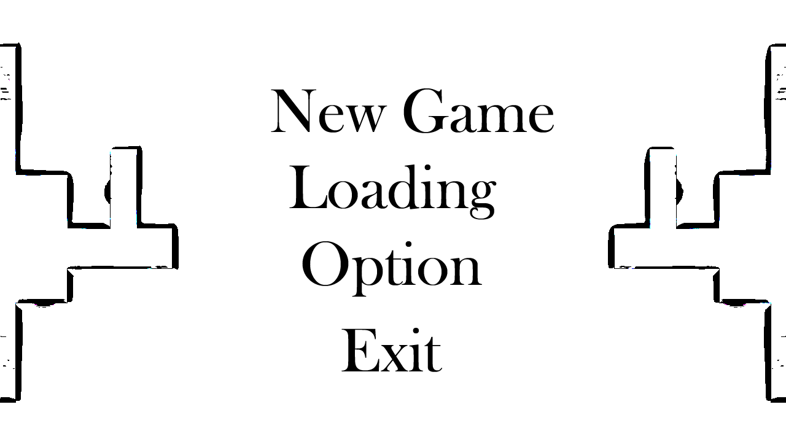
タイトル
背景
newgame
loading
option
exit

メニュー
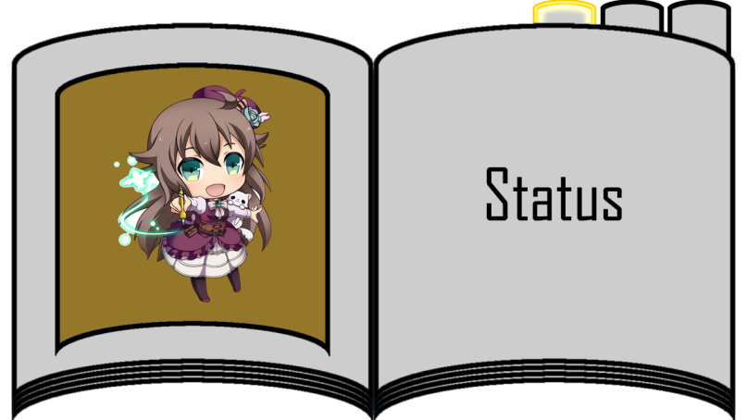
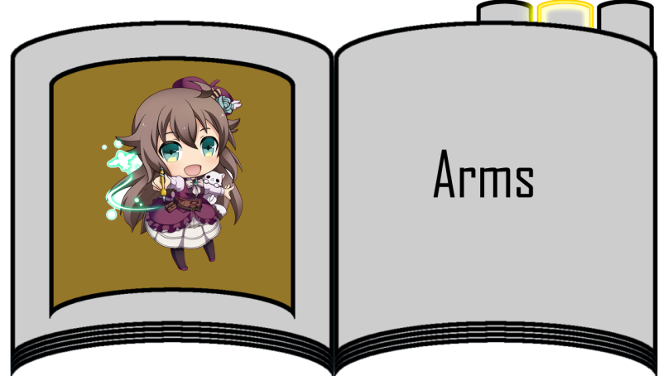
メニュー
背景
アイテム
オプション
プレイヤーステータス
武器情報

